記入例
①事業者区分を選択し、事業者名を入力してください。

④自動で計算されます。
電子申請サービスの画面に入力してください。
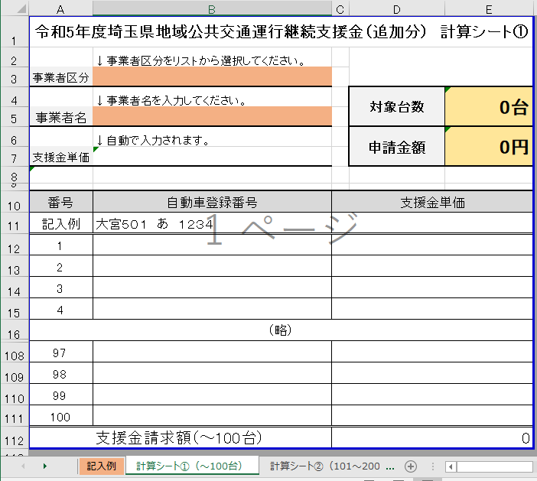

②自動車登録番号を入力してください。
令和6年1月1日時点で、事業に使用できる状態の車両（ガソリン、LPガス、軽油）が支援対象です。休車している場合は支援対象外ですので御注意ください。

③100台以上の場合は、シート②以降に記載してください。

